2.6 Graphique 1
RERS 2.6 Les collèges et lycées par académie

[1] Évolution du nombre d'établissements du second degré

 | 1994 | 1995 | 1996 | 1997 | 1998 | 1999 | 2000 | 2001 | 2002 | 2003 | 2004 | 2005 | 2006 | 2007 | 2008 | 2009 | 2010 | 2011 | 2012 | 2013 | 2014 | 2015 | 2016 | 2017 | 2018 | 2019
Public hors Mayotte | 7,816 | 7,815 | 7,810 | 7,819 | 7,824 | 7,831 | 7,829 | 7,842 | 7,862 | 7,873 | 7,886 | 7,901 | 7,915 | 7,917 | 7,919 | 7,902 | 7,882 | 7,866
Public avec Mayotte |  |  |  |  |  |  |  |  |  |  |  |  |  |  |  |  |  | 7,893 | 7,882 | 7,863 | 7,854 | 7,843 | 7,836 | 7,815 | 7,799 | 7,791
Privé hors Mayotte | 3,760 | 3,714 | 3,674 | 3,644 | 3,614 | 3,570 | 3,557 | 3,546 | 3,527 | 3,530 | 3,498 | 3,522 | 3,495 | 3,501 | 3,494 | 3,475 | 3,493 | 3,523
Privé avec Mayotte |  |  |  |  |  |  |  |  |  |  |  |  |  |  |  |  |  | 3,524 | 3,503 | 3,499 | 3,489 | 3,488 | 3,515 | 3,527 | 3,570 | 3,589
Public + Privé hors Mayotte | 11,576 | 11,529 | 11,484 | 11,463 | 11,438 | 11,401 | 11,386 | 11,388 | 11,389 | 11,403 | 11,384 | 11,423 | 11,410 | 11,418 | 11,413 | 11,377 | 11,375 | 11,389
Public + Privé avec Mayotte |  |  |  |  |  |  |  |  |  |  |  |  |  |  |  |  |  | 11,417 | 11,385 | 11,362 | 11,343 | 11,331 | 11,351 | 11,342 | 11,369 | 11,380

 | Public + Privé hors Mayotte | Public + Privé avec Mayotte | Public + Privé hors Mayotte | Public + Privé avec Mayotte
1994 | 11,576 |  | 11,576
1995 | 11,529 |  | 11,529
1996 | 11,484 |  | 11,484
1997 | 11,463 |  | 11,463
1998 | 11,438 |  | 11,438
1999 | 11,401 |  | 11,401
2000 | 11,386 |  | 11,386
2001 | 11,388 |  | 11,388
2002 | 11,389 |  | 11,389
2003 | 11,403 |  | 11,403
2004 | 11,384 |  | 11,384
2005 | 11,423 |  | 11,423
2006 | 11,410 |  | 11,410
2007 | 11,418 |  | 11,418
2008 | 11,413 |  | 11,413
2009 | 11,377 |  | 11,377
2010 | 11,375 |  | 11,375
2011 | 11,389 | 11,417 | 11,389 | 11,417
2012 |  | 11,385 |  | 11,385
2013 |  | 11,362 |  | 11,362
2014 |  | 11,343 |  | 11,343
2015 |  | 11,331 |  | 11,331
2016 |  | 11,351 |  | 11,351
2017 |  | 11,342 |  | 11,342
2018 |  | 11,369 |  | 11,369
2019 |  | 11,380 |  | 11,380

► Champ : France métropolitaine + DROM (Mayotte à partir de 2011), Public + Privé sous et hors contrat, MENJS.

Source : MENJS-MESRI-DEPP / Systèmes d'information Scolarité et Scolege.

2.6 Carte 3
2.6 Les collèges et lycées par académie

[3] Part des lycées proposant un enseignement professionnel à la rentrée 2019, en %

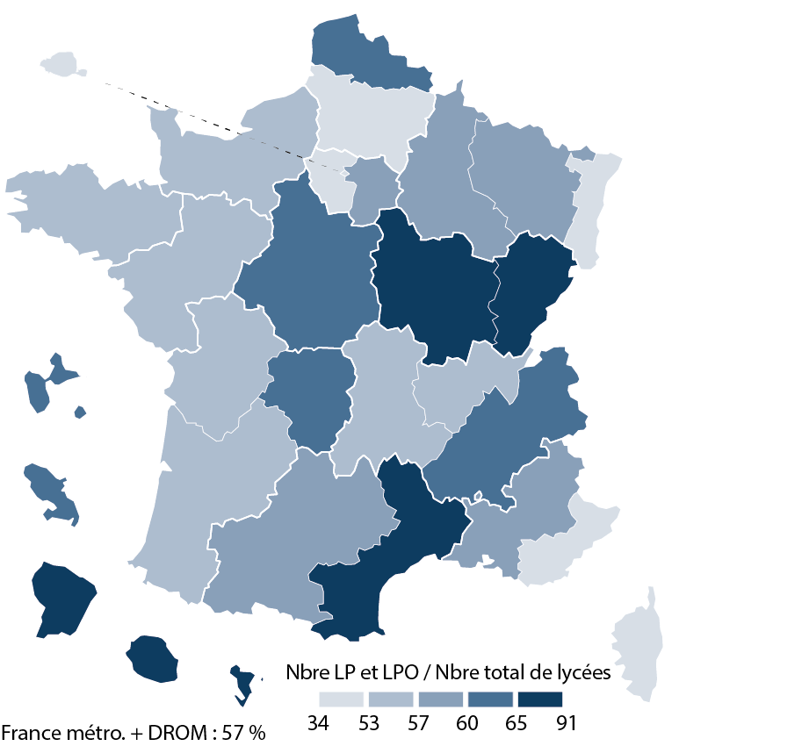
Académies | Public |  |  | Privé |  |  | Public + Privé
 | LEGT | dont LPO | LP | LEGT | dont LPO | LP | LEGT | dont LPO | LP | Part des LP et LPO dans les lycées (%)
Aix-Marseille | 63 | 25 | 41 | 62 | 15 | 35 | 125 | 40 | 76 | 57.7
Amiens | 46 | 12 | 37 | 28 | - | 19 | 74 | 12 | 56 | 52.3
Besançon | 28 | 16 | 18 | 9 | 1 | 18 | 37 | 17 | 36 | 72.6
Bordeaux | 73 | 22 | 58 | 43 | 1 | 38 | 116 | 23 | 96 | 56.1
Clermont-Ferrand | 31 | 14 | 17 | 26 | 5 | 14 | 57 | 19 | 31 | 56.8
Corse | 9 | 4 | 4 | 3 | - | - | 12 | 4 | 4 | 50.0
Créteil | 132 | 83 | 36 | 59 | 8 | 22 | 191 | 91 | 58 | 59.8
Dijon | 44 | 26 | 14 | 24 | 14 | 6 | 68 | 40 | 20 | 68.2
Grenoble | 80 | 49 | 28 | 51 | 6 | 39 | 131 | 55 | 67 | 61.6
Lille | 87 | 30 | 72 | 58 | 25 | 20 | 145 | 55 | 92 | 62.0
Limoges | 23 | 7 | 18 | 9 | 3 | 6 | 32 | 10 | 24 | 60.7
Lyon | 67 | 20 | 45 | 62 | 4 | 53 | 129 | 24 | 98 | 53.7
Montpellier | 55 | 31 | 21 | 38 | 16 | 33 | 93 | 47 | 54 | 68.7
Nancy-Metz | 59 | 30 | 33 | 37 | 2 | 28 | 96 | 32 | 61 | 59.2
Nantes | 68 | 27 | 32 | 72 | 23 | 38 | 140 | 50 | 70 | 57.1
Nice | 39 | 15 | 20 | 36 | 5 | 19 | 75 | 20 | 39 | 51.8
Normandie | 89 | 39 | 36 | 47 | 9 | 26 | 136 | 48 | 62 | 55.6
Orléans-Tours | 50 | 18 | 37 | 28 | 10 | 21 | 78 | 28 | 58 | 63.2
Paris | 71 | 19 | 29 | 103 | 13 | 12 | 174 | 32 | 41 | 34.0
Poitiers | 44 | 11 | 30 | 15 | 6 | 9 | 59 | 17 | 39 | 57.1
Reims | 38 | 16 | 17 | 16 | 4 | 9 | 54 | 20 | 26 | 57.5
Rennes | 61 | 18 | 36 | 63 | 21 | 30 | 124 | 39 | 66 | 55.3
Strasbourg | 53 | 28 | 15 | 31 | - | 14 | 84 | 28 | 29 | 50.4
Toulouse | 75 | 32 | 40 | 43 | 5 | 34 | 118 | 37 | 74 | 57.8
Versailles | 150 | 79 | 41 | 89 | 16 | 19 | 239 | 95 | 60 | 51.8
France métropolitaine | 1,535 | 671 | 775 | 1,052 | 212 | 562 | 2,587 | 883 | 1,337 | 56.6
Guadeloupe | 18 | 9 | 6 | 6 | 1 | 7 | 24 | 10 | 13 | 62.2
Guyane | 11 | 8 | 2 | 3 | 1 | - | 14 | 9 | 2 | 68.8
Martinique | 14 | 7 | 9 | 6 | 2 | 2 | 20 | 9 | 11 | 64.5
Mayotte | 10 | 9 | 1 | - | - | - | 10 | 9 | 1 | 90.9
La Réunion | 30 | 18 | 13 | 3 | 1 | 2 | 33 | 19 | 15 | 70.8
DROM | 83 | 51 | 31 | 18 | 5 | 11 | 101 | 56 | 42 | 68.5
France métro + DROM | 1,618 | 722 | 806 | 1,070 | 217 | 573 | 2,688 | 939 | 1,379 | 57.0
► Champ : France métropolitaine + DROM, Public + Privé sous et hors contrat, MENJS. |  |  |  |  |  |  |  |  |  | © DEPP
Source : MENJS-MESRI-DEPP / Systèmes d'information Scolarité et Scolege.

